レイアウト
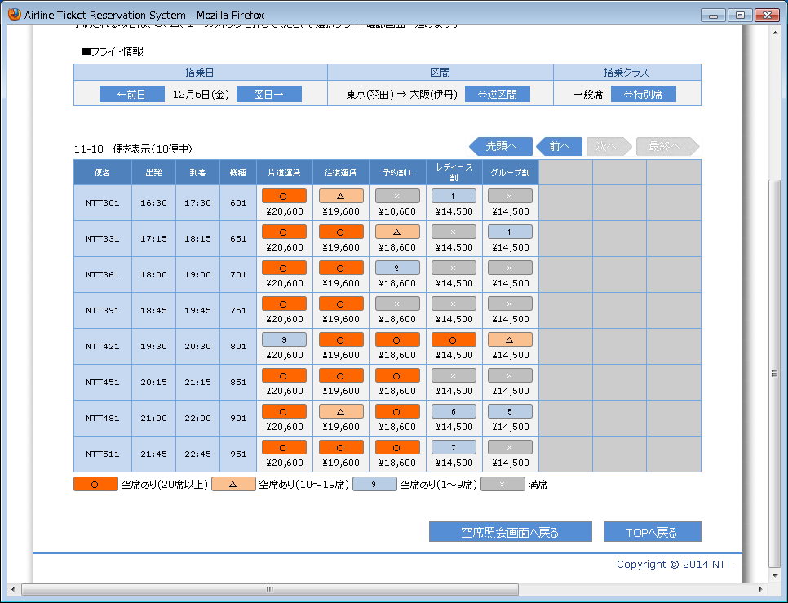
画面仕様 |  | システム名 | ユースケースグループ |  | ユースケース | 作成者 | 作成日 | 更新者 | 更新日
 |  | 航空チケット予約システム | チケット予約サービス |  | フライトの空席状況を照会する | 電電 次郎 | 2014-01-01

画面名 | 空席照会結果画面（一般席） |  | 画面ID | B103

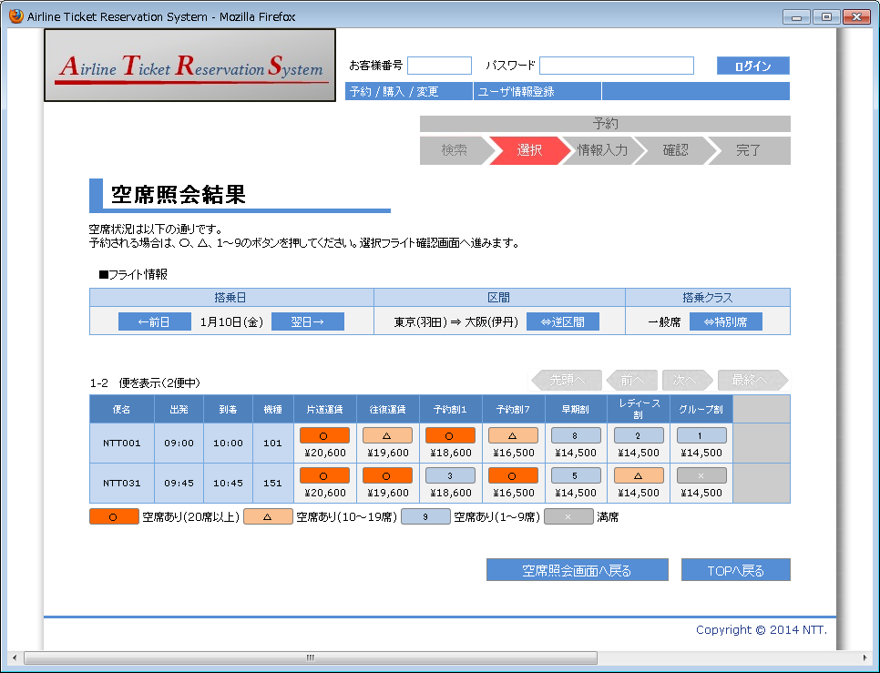

1

2
3
4
5
6
7
8
9

12
13
14
15
16
11
17
10

18
19
20
21
22
23
24

25
26

画面名 | 空席照会結果画面（特別席） |  | 画面ID | B103

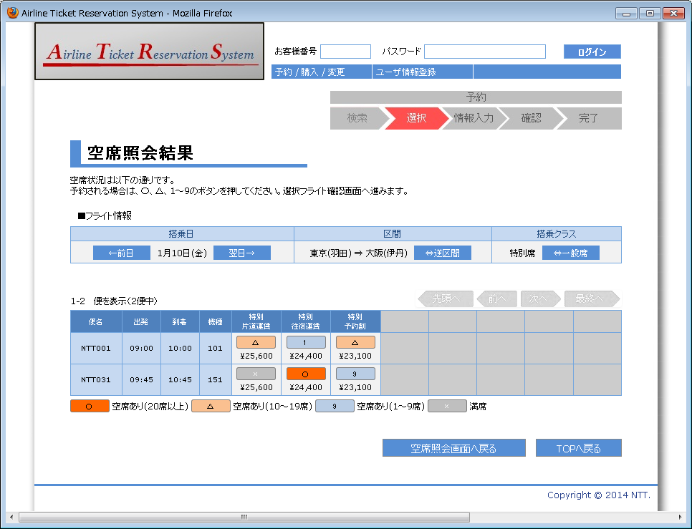

画面名 | 空席照会結果画面（前日検索不可） |  | 画面ID | B103

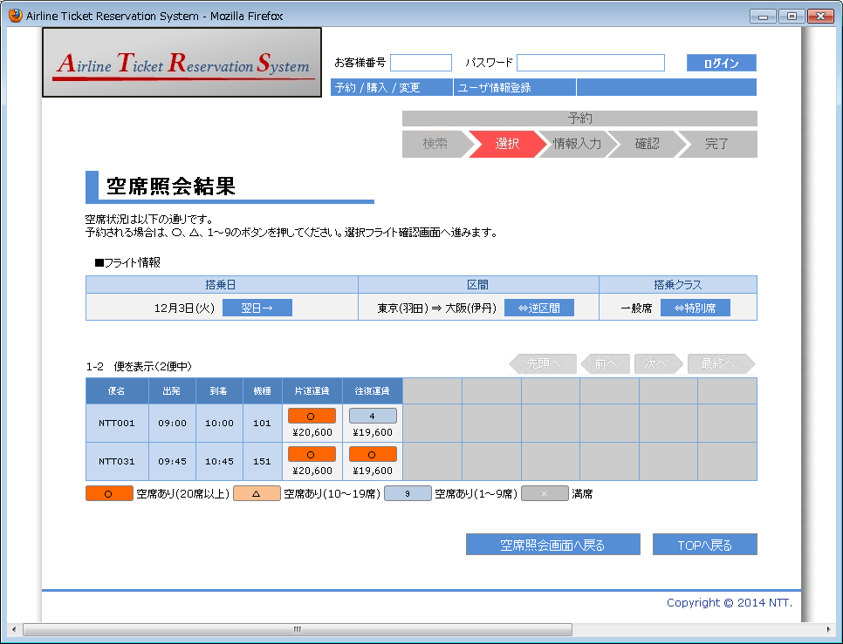

画面名 | 空席照会結果画面（翌日検索不可） |  | 画面ID | B103



画面名 | 空席照会結果画面（次ページ検索可） |  | 画面ID | B103

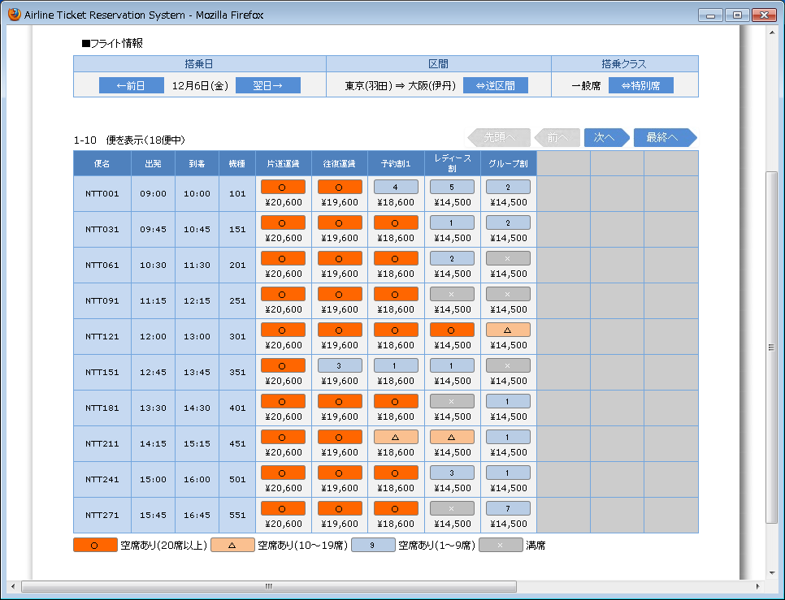

画面名 | 空席照会結果画面（前ページ検索可） |  | 画面ID | B103

補足票
画面仕様 |  |  | システム名 |  |  |  |  | ユースケースグループ |  | ユースケース |  |  |  |  | 作成者 | 作成日 | 更新者 | 更新日
 |  |  | 航空チケット予約システム |  |  |  |  | チケット予約サービス |  | フライトの空席状況を照会する |  |  |  |  | 電電 次郎 | 2014-01-01

画面名 |  | 空席照会結果画面 |  |  |  |  |  | 画面ID | B103
No. | 項目名 |  | 内容
17 | 運賃種別名 |  | 運賃種別の表示順序は、以下の順序とする。
22 | 運賃種別一覧 |  |  | 一般席 |  | ： | 片道運賃、往復運賃、予約割1、予約割7、早期割、レディース割、グループ割
 |  |  |  | 特別席 |  | ： | 特別片道運賃、特別往復運賃、特別予約割

 |  |  | 運賃種別は表示する運賃種別の数に関係なく、8列表示する。
 |  |  |  | ・ | 運賃種別が1つの場合 |  |  |  |  |  | ・ | 運賃種別が3つの場合
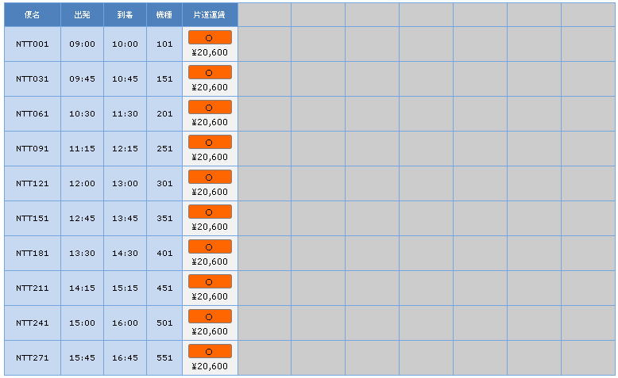
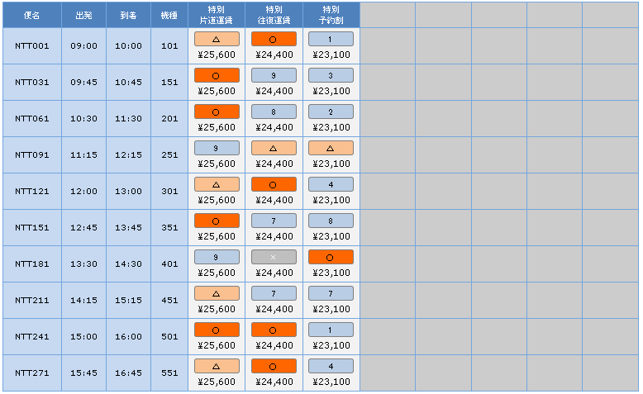

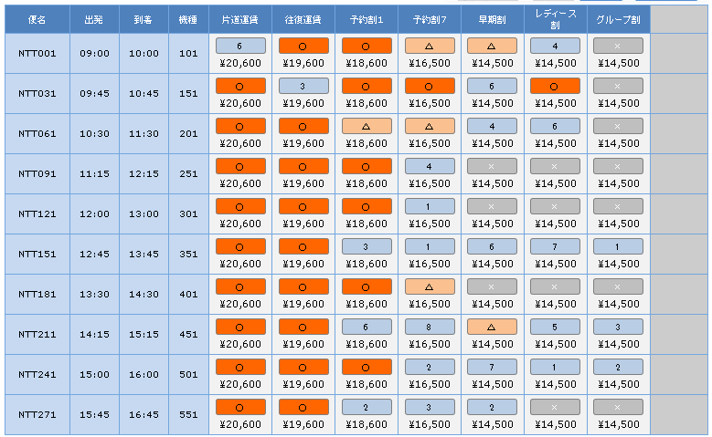
 |  |  |  | ・ | 運賃種別が7つの場合
 |  |  |  |  |  |  |  |  |  |  |  |  | ※ | 運賃種別が8となるパターンは現在ないが、
 |  |  |  |  |  |  |  |  |  |  |  |  |  | 今後開発中に増える可能性があるため1列余裕を持たせている。

23 | フライト選択ボタン |  | 空席数によってボタンの種類、およびボタンに表示するラベルの内容を変更する。

 |  |  |  | 空席数 |  |  | ボタン | 備考
 |  |  |  | 20席以上 |  |  |  | 特になし。

 |  |  |  | 10～19席 |  |  |  | 特になし。

 |  |  |  | 1～9席 |  |  |  | ラベルには空席数を表示する。

 |  |  |  | 満席 |  |  |  | 押せない。

